Plan1
ENTIDADES |  | ENTIDADES
O que é uma Entidade dentro de Banco de Dados? |  | Entidades são alguma coisa de grande importância para o funcionamento do Banco de Dados a ponto de ser representado por atributos. Uma Entidade pode ser criada a partir de um componente físico ou abstrato que faça referência ao trabalho do cliente. Cada Objeto (Ocorrência) de uma Entidade é identificado como "Instância da Entidade". Exemplos de Entidades são: Clientes, Produtos, Empregados e etc.
Quais são as boas práticas de nomeação das Entidades? |  | Boas Práticas de Nomeação das Entidades são: - Os nomes das Entidades devem ser únicos, não podem se repetir; - Nomes escritos em CAIXA ALTA; - Os nomes das Entidades devem começar sempre com Letras; - Não podem conter Espaços e nem Caracteres Especiais pouco utilizados, visto que alguns SGBDs não aceitam esses caracteres; - Podem conter os Caracteres Especiais mais utilizados, como "$", "_" e "#"; - Uso de substantivos claros e que representem de forma objetiva o papel da Entidade dentro do Banco de Dados; - Nomes escritos sempre no Singular; - Ao criar tabelas utilizando as Entidades, devemos nos certificar de que os nomes designados as colunas não se repitam; *Exemplos: "PRODUTO", "CLIENTE_ESPECIAL" e etc. **OBS: essas regras não são obrigatórias, mas são boas práticas de modelagem de dados.
- reservado para a questão acima -
Ilustre como o nome das Entidades são representados numa DER | 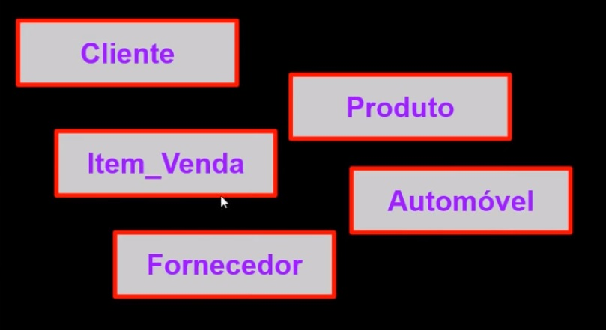
O que são os atributos de uma Entidade? |  | Toda Entidade tem o objetivo de gerar uma tabela, pela qual teremos várias colunas com "atributos", que são valores que qualificam uma ocorrência dentro de uma Entidade. Por exemplo: Entidade = CARRO Atributos = "Fabricante", "Modelo", "Cor", "Placa" Note que os atributos vão dar características a Entidade, o que era simplesmente genérico, ganha vida por através dos atributos.
O que são as ocorrências de uma Entidade? |  | As Ocorrências são os itens que preenchemos em linha dentro da tabela de cada Entidade, cada item é chamado de ocorrência, visto que eles possuem atributos que o diferenciam, mesmo que alguns atributos possam ter o mesmo valor, as ocorrências como um todo, ou seja, a linha completa dos atributos de um item, nunca deverão ser completamente iguais. Por exemplo: Entidade = CARRO Atributos = "Fabricante", "Modelo", "Cor", "Placa" Ocorrência 01 = "Ford", "Fiesta", "Vermelho", "FMV-0532" Ocorrência 02 = "Citroen", "C3", "Branco", "GDB-6544" Note que cada ocorrência tem suas próprias características.
O que são as instâncias de uma Entidade? |  | Uma Instância de uma Entidade se refere a uma ocorrência específica, quando desejamos saber por exemplo "qual é a ocorrência 062 dentro da Entidade Carro?", estamos buscando por uma única ocorrência dentro de um mar de ocorrências dentro de uma tabela, essa única ocorrência é o que chamamos de "Instância". Por exemplo: Intância = Ocorrência 062 = "Chevrolet", "Montana", "Branco", "FEG-1314"
Ilustre o uso de Atributos, Ocorrência e Instância dentro de uma Entidade |  | 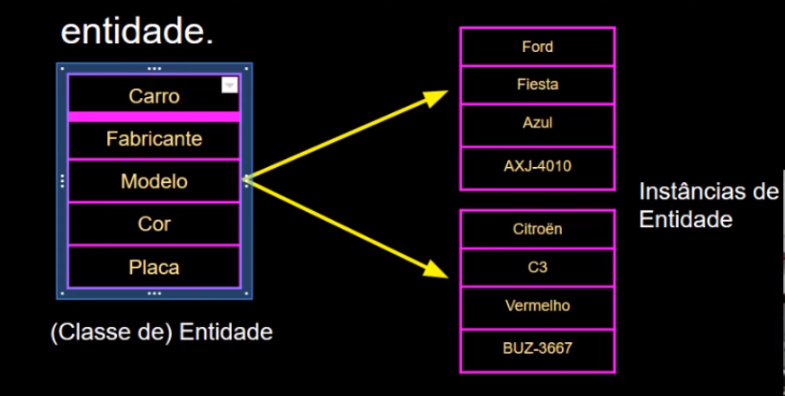
O que é uma Entidade Associativa? |  | Entidade Associativa: No momento em que estamos diagramando o nosso Banco de Dados, aparecem relacionamentos entre 2 Entidades que são chamados de "relacionamentos N:N" ou "Muitos-para-Muitos". Isso acontece quando nós temos mais de uma ocorrência em uma tabela, se relacionando com mais de uma ocorrência em outra tabela. Isso é um problema, pois perdemos a individualidade das ocorrências, o que pode gerar duplicidade de informação. Para resolver isso, criamos uma Entidade Associativa, que nada mais é do que uma terceira Entidade criada a partir do relacionamento entre as 2 Entidades anteriores. A Entidade Associativa tem o papel de gerar ocorrências 1:N (1-para-Muitos) com as duas tabelas, geralmente conseguimos isso pegando as Chaves-Primárias de cada tabela e criando uma Chave-Primária Composta na Entidade Associativa.
Ilustre a criação de uma Entidade Associativa |  | 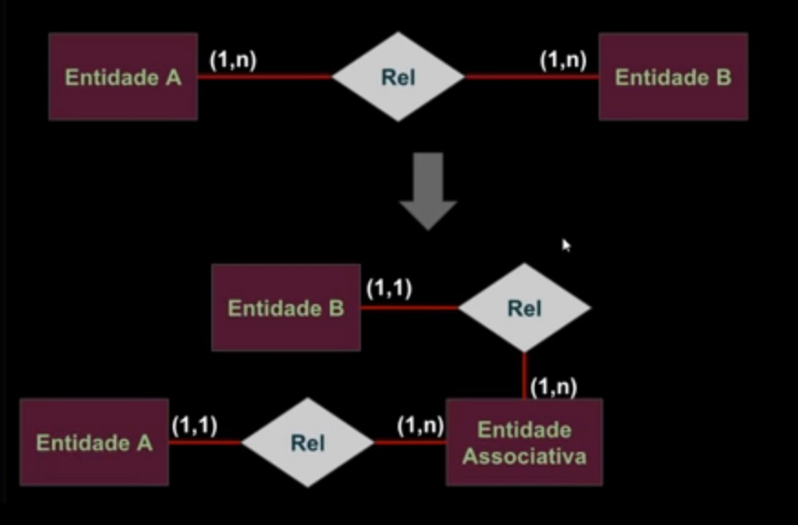
ENTIDADES |  | ENTIDADES
Oque é uma Entidade Fraca? |  | Uma Entidade Fraca é uma Entidade que só existe por causa dos relacionamentos entre ela. Um bom exemplo de Entidades Fracas são as Entidades Associativas, pois elas só existem por que foi necessário desmembrar 2 Entidades em uma terceira Entidade para evitar um relacionamentos N:N. Nós representamos Entidades Fracas graficamente por através de um retângulo com margens, ou por através das cardinalidades em direção a ela, que são representadas em negrito.
Ilustre uma Entidade Fraca Representada com o Retângulo com Margem
Ilustre uma Entidade Fraca Representada com Cardinalidade em Negrito
O que é Notação Resumida das Entidades? |  | Durante a fase de criação de um MER, para ganhar tempo, podemos anotar resumidamente as Entidades, seus atributos, Chaves-Primárias, Estrangeiras e Relacionamentos usando Notação Resumida. Que pode ser feita tanto na forma escrita ou por através de tabelas resumidas. Para isso algumas regras devem ser seguidas, como: - Chaves Primárias: devem ser Sublinhadas no formato escrito, se for nas tabelas, deve ser identificados com a abreviação PK; - O nome da Entidade: deve ser escrito e em seguida os atributos são escritos entre parênteses no formato escrito, no formato de tabelas, o nome da Entidade fica no topo separado dos atributos, que serão escritos um após o outro verticalmente; - Numa linha abaixo da Entidade devem ser escritos que atributos são chave estrangeira e qual é a Entidade que ela se relaciona no formato escrito, se for no formato de tabela, as chaves estrangeiras são identificadas pela abreviação FK, e os relacionamentos são interligados por linhas onde é expresso somente o grau de cardinalidade entre as Entidades;
- reservado para a questão acima -
Ilustre um uso de Notação Resumida no formato Escrito |  | Departamento (Cod_Dept, Nome) Funcionario (Cod_Func, Nome, CPF, Cod_Dept) Cod_Dept referencia à Entidade "Departamento"
Ilustre um uso de Notação Resumida no formato Tabela Resumida
O que é a Integridade de Entidade e por que ela é importante? |  | A Integridade de Entidade é quando garantimos que os dados de uma tabela irão manter certo nível de integridade graças a algumas regras implantadas dentro da propria Entidade. Um exemplo de Integridade de Entidade seria impedir que 2 CPF's iguais fossem digitados, ou impedir que um mesmo aluno esteja matriculado em dois cursos diferentes no mesmo horário e dia. Devemos implantar regras nas nossas Entidades que evitem esses desvios de integridades dos dados.

